65 公立高等学校費（生徒１人当たり）
65 公立高等学校費（生徒１人当たり）

 | 時点 2022(R4)年度（毎年）
 | 単位 千円 |  |  |  |  |  |  |  | 偏差値 |  | 34.1
順位 |  | 都道府県名 |  | 数 値 |  |  | 順位 | 都道府県名 |  | 数 値

 |  | 0 | 全 国 |  | 1,133.7 | 0.0 | 24 | 0 | 長 崎 |  | 1,176.9
1 |  | 0 | 高 知 |  | 1,805.5 | 0.0 | 25 | 0 | 山 口 |  | 1,164.4
2 |  | 0 | 青 森 |  | 1,542.1 | 0.0 | 26 | 0 | 富 山 |  | 1,151.1
3 |  | 0 | 山 形 |  | 1,503.5 | 0.0 | 27 | 0 | 岡 山 |  | 1,149.1
4 |  | 0 | 宮 城 |  | 1,488.3 | 0.0 | 28 | 0 | 神奈川 |  | 1,147.9
5 |  | 0 | 京 都 |  | 1,463.1 | 0.0 | 29 | 0 | 熊 本 |  | 1,138.2
6 |  | 0 | 秋 田 |  | 1,423.0 | 0.0 | 30 | 0 | 和歌山 |  | 1,131.3
7 |  | 0 | 島 根 |  | 1,417.2 | 0.0 | 31 | 0 | 茨 城 |  | 1,100.2
8 |  | 0 | 鹿児島 |  | 1,381.4 | 0.0 | 32 | 0 | 広 島 |  | 1,085.4
9 |  | 0 | 岩 手 |  | 1,378.8 | 0.0 | 33 | 0 | 石 川 |  | 1,076.6
10 |  | 0 | 愛 媛 |  | 1,368.3 | 0.0 | 34 | 0 | 山 梨 |  | 1,073.8
11 |  | 0 | 福 島 |  | 1,353.3 | 0.0 | 35 | 0 | 沖 縄 |  | 1,047.8
12 |  | 0 | 鳥 取 |  | 1,339.4 | 0.0 | 36 | 0 | 岐 阜 |  | 1,046.7
13 |  | 0 | 福 井 |  | 1,322.0 | 0.0 | 37 | 0 | 埼 玉 |  | 1,033.2
14 |  | 0 | 佐 賀 |  | 1,312.5 | 0.0 | 38 | 0 | 群 馬 |  | 1,031.7
15 |  | 0 | 東 京 |  | 1,291.9 | 0.0 | 39 | 0 | 三 重 |  | 1,030.0
16 |  | 0 | 香 川 |  | 1,276.9 | 0.0 | 40 | 0 | 福 岡 |  | 1,022.0
17 |  | 0 | 宮 崎 |  | 1,243.5 | 0.0 | 41 | 0 | 兵 庫 |  | 1,011.0
18 |  | 0 | 長 野 |  | 1,217.8 | 0.0 | 42 | 0 | 滋 賀 |  | 984.9
19 |  | 0 | 静 岡 |  | 1,212.6 | 0.0 | 43 | 0 | 栃 木 |  | 975.7
20 |  | 0 | 大 分 |  | 1,208.6 | 0.0 | 44 | 0 | 奈 良 |  | 960.7
21 |  | 0 | 北海道 |  | 1,202.9 | 0.0 | 45 | 0 | 愛 知 |  | 911.9
公立高等学校費 （生徒1人当たり）
北海道 | 1202.9
青 森 | 1542.1
岩 手 | 1378.8
宮 城 | 1488.3
秋 田 | 1423
山 形 | 1503.5
福 島 | 1353.3
茨 城 | 1100.2
栃 木 | 975.7
群 馬 | 1031.7
埼 玉 | 1033.2
千 葉 | 898.9
東 京 | 1291.9
神奈川 | 1147.9
新 潟 | 1197.3
富 山 | 1151.1
石 川 | 1076.6
福 井 | 1322
山 梨 | 1073.8
長 野 | 1217.8
岐 阜 | 1046.7
静 岡 | 1212.6
愛 知 | 911.9
三 重 | 1030
滋 賀 | 984.9
京 都 | 1463.1
大 阪 | 908
兵 庫 | 1011
奈 良 | 960.7
和歌山 | 1131.3
鳥 取 | 1339.4
島 根 | 1417.2
岡 山 | 1149.1
広 島 | 1085.4
山 口 | 1164.4
徳 島 | 1184.8
香 川 | 1276.9
愛 媛 | 1368.3
高 知 | 1805.5
福 岡 | 1022
佐 賀 | 1312.5
長 崎 | 1176.9
熊 本 | 1138.2
大 分 | 1208.6
宮 崎 | 1243.5
鹿児島 | 1381.4
沖 縄 | 1047.8
22 |  | 0 | 新 潟 |  | 1,197.3 | 0.0 | 46 | 0 | 大 阪 |  | 908.0
23 |  | 0 | 徳 島 |  | 1,184.8 | 0.0 | 47 | ◎ | 千 葉 |  | 898.9

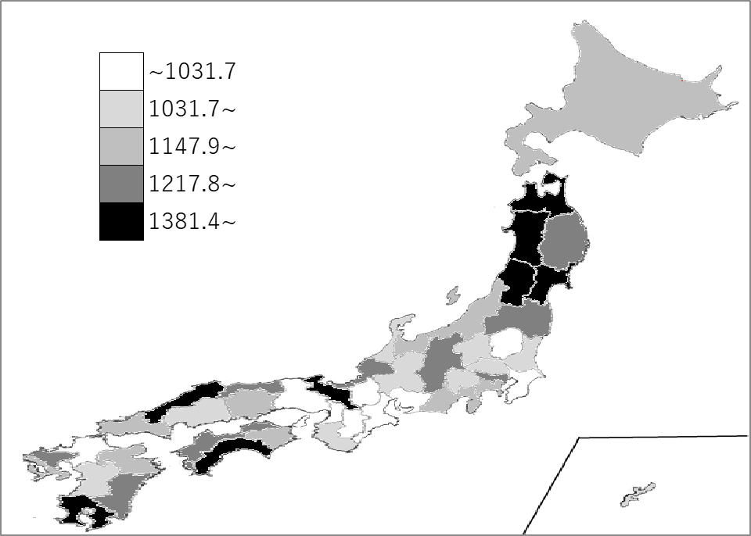
千葉県の推移
平成30年度 | 865.6 | 44
令和元年度 | 893.2 | 44
令和2年度 | 876 | 46
令和3年度 | 882.9 | 47
令和4年度 | 898.9 | 47

《備 考》 ・資料出所 総務省統計局「社会生活統計指標」 ・算出方法 高等学校費（県・市町村財政合計）÷公立高等学校生徒数

